So sánh phễu
Trang | Khoảng trống | Desktop | % | Trang | Khoảng trống | Mobile | %
Landed | 0 | 327027 | 100.00% | Landed | 0 | 145844 | 100.00%
Product Views | 81906.5 | 163214 | 49.91% | Product Views | 49422 | 47000 | 32.23%
Add to Carts | 125936 | 75155 | 46.05% | Add to Carts | 63023 | 19798 | 42.12%
Checkouts | 137167.5 | 52692 | 70.11% | Checkouts | 67026 | 11792 | 59.56%
Purchases | 149611 | 27805 | 52.77% | Purchases | 70668 | 4508 | 38.23%

Desktop
Mobile

Dự phóng doanh thu
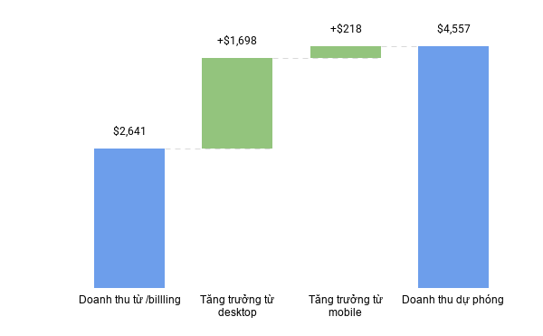
Hạng mục | Giá trị
Doanh thu từ /billling | $2,641
Tăng trưởng từ desktop | +$1,698
Tăng trưởng từ mobile | +$218

